Sheet1
【钢铁墙】
冰冷的钢铁城墙，有血迹和警告标志
【铁门】
黄色，有黑色条纹
厚度约为城墙一半



【湖水】
蓝绿色，上面漂浮一些杂物

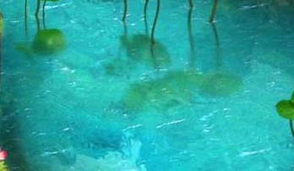

【土地】
隐隐约约能看到一些青草，上面有杂物
4

1
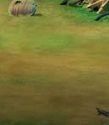

2
 | 怪
6
【沙袋】
堆砌在一起的沙袋，上面有一些杂物、弹壳等

5
【水泥路】
不是很平整的路面，隐约能看到地面的标志，路面上有一些杂物
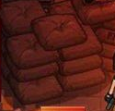

3
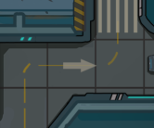
钥匙

【禁行水泥墩】
黄黑相间的物件，上面缠着一些铁丝

【房屋】
略带科技感的房屋，根据各房屋的特点，在周围放置一些特色物件

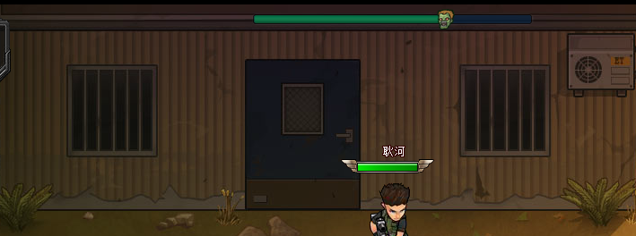
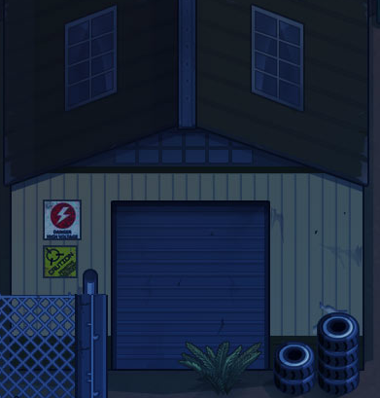

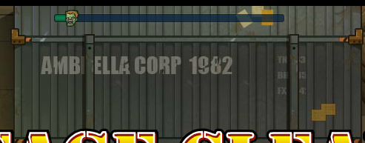

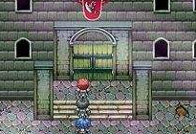
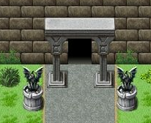
【特殊说明】
房屋的门分为2种，一种是大门开启，一种是大门紧闭。当与建筑对应的系统未开启时，房屋大门处于紧闭状态，系统开启后，大门处于开启状态。
——出生点建筑大门永远处于紧闭状态

